Page_1
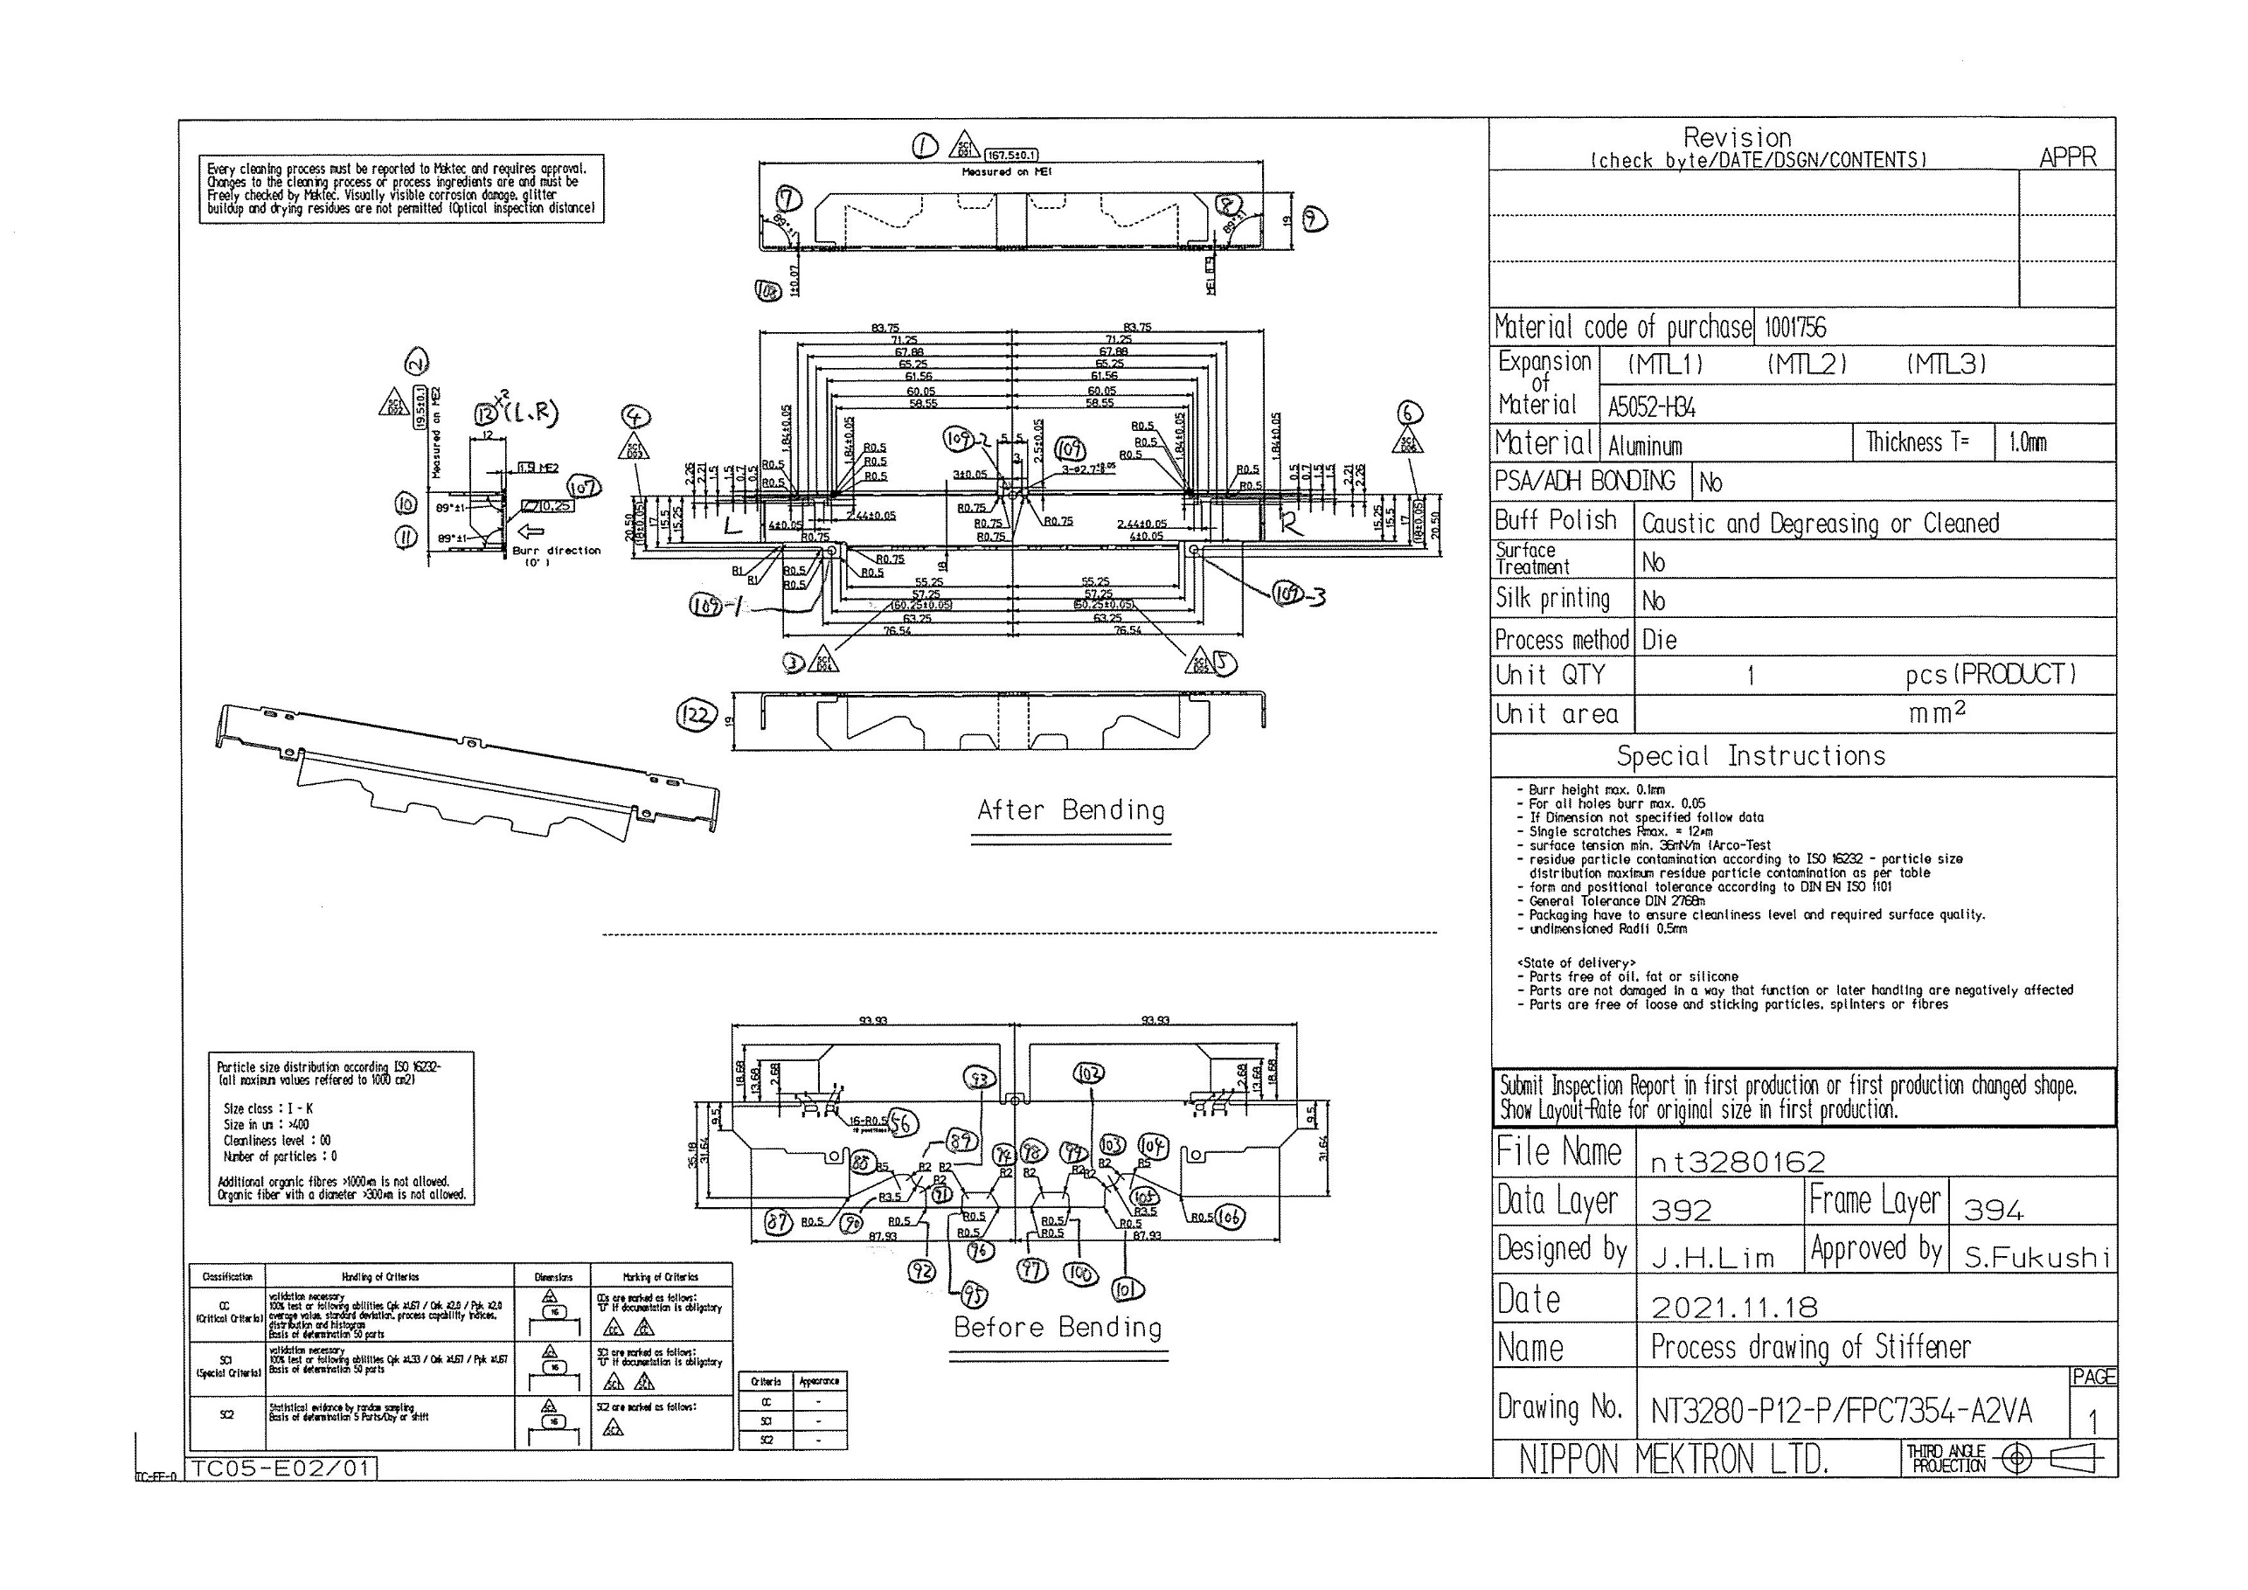
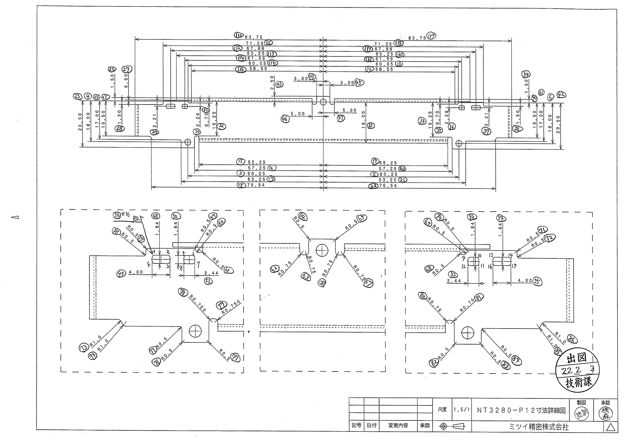
 |  |  |  |  |  |  |  |  |  |  |  | 工程能力調査表 |  |  |  |  |  |  |  |  |  |  |  |  |  |  |  |  |  |  | 1 |  | 項中 |  | 1 | 項

図番 | NT3280-P12 |  |  |  |  |  |  |  |  | 品名 |  | 補強板 |  |  |  |  |  |  |  | 工程能力調査 |  |  |  | 測定日 |  | 2022-02-17 |  |  |  | 備考

項 目
規 格 |  | 167.500 |  | 0.10 |  | 19.50 |  | 0.10 |  |  | 60.25 |  | 0.05 |  | 18.00 |  | 0.05 |  | 60.25 |  | 0.05 |  | 18.00 |  | 0.05 |  | 0.00 |  | 0.00 |  | 0.00 |  |  | 0.00
 |  |  |  | -0.1 |  |  |  | -0.1 |  |  |  |  | -0.05 |  |  |  | -0.05 |  |  |  | -0.05 |  |  |  | -0.05 |  |  |  | 0 |  |  |  |  | 0 |  |  | 167.50 | 19.50 | 60.25 | 18.00 | 60.25 | 18.00
測定機器 | QV-Pro |  |  |  | QV-Pro |  |  |  | QV-Pro |  |  |  |  | QV-Pro |  |  |  | QV-Pro |  |  |  | QV-Pro |  |  |  | QV-Pro |  |  |  | Keyence IM |  |  |  |  |  |  | 0.100 | 0.100 | 0.050 | 0.050 | 0.050 | 0.050
両側／片側 | 両側 |  |  |  | 両側 |  |  |  | 両側 |  |  |  |  | 両側 |  |  |  | 両側 |  |  |  | 両側 |  |  |  | 両側 |  |  |  | 両側 |  |  |  |  |  |  | 0.100 | 0.100 | 0.050 | 0.050 | 0.050 | 0.050
1 |  |  | 167.4660 |  |  |  | 19.501 |  |  |  |  | 60.254 |  |  |  | 17.992 |  |  |  | 60.269 |  |  |  | 17.987 |  |  |  | 0.000 |  |  |  |  | 0.000 |  |  |  | 167.466 | 19.501 | 60.254 | 17.992 | 60.269 | 17.987
2 |  |  | 167.4670 |  |  |  | 19.494 |  |  |  |  | 60.254 |  |  |  | 17.986 |  |  |  | 60.268 |  |  |  | 17.981 |  |  |  | 0.000 |  |  |  |  | 0.000 |  |  |  | 167.467 | 19.494 | 60.254 | 17.986 | 60.268 | 17.981
3 |  |  | 167.4680 |  |  |  | 19.499 |  |  |  |  | 60.255 |  |  |  | 17.991 |  |  |  | 60.268 |  |  |  | 17.987 |  |  |  | 0.000 |  |  |  |  | 0.000 |  |  |  | 167.468 | 19.499 | 60.255 | 17.991 | 60.268 | 17.987
4 |  |  | 167.4690 |  |  |  | 19.501 |  |  |  |  | 60.255 |  |  |  | 17.990 |  |  |  | 60.267 |  |  |  | 17.986 |  |  |  | 0.000 |  |  |  |  | 0.000 |  |  |  | 167.469 | 19.501 | 60.255 | 17.990 | 60.267 | 17.986
5 |  |  | 167.4650 |  |  |  | 19.482 |  |  |  |  | 60.255 |  |  |  | 18.010 |  |  |  | 60.265 |  |  |  | 17.983 |  |  |  | 0.000 |  |  |  |  | 0.000 |  |  |  | 167.465 | 19.482 | 60.255 | 18.010 | 60.265 | 17.983
6 |  |  | 167.4660 |  |  |  | 19.500 |  |  |  |  | 60.253 |  |  |  | 17.993 |  |  |  | 60.267 |  |  |  | 17.988 |  |  |  | 0.000 |  |  |  |  | 0.000 |  |  |  | 167.466 | 19.500 | 60.253 | 17.993 | 60.267 | 17.988
7 |  |  | 167.4720 |  |  |  | 19.492 |  |  |  |  | 60.258 |  |  |  | 17.993 |  |  |  | 60.270 |  |  |  | 17.989 |  |  |  | 0.000 |  |  |  |  | 0.000 |  |  |  | 167.472 | 19.492 | 60.258 | 17.993 | 60.270 | 17.989
8 |  |  | 167.4690 |  |  |  | 19.486 |  |  |  |  | 60.254 |  |  |  | 17.993 |  |  |  | 60.266 |  |  |  | 17.987 |  |  |  | 0.000 |  |  |  |  | 0.000 |  |  |  | 167.469 | 19.486 | 60.254 | 17.993 | 60.266 | 17.987
9 |  |  | 167.4700 |  |  |  | 19.496 |  |  |  |  | 60.258 |  |  |  | 17.992 |  |  |  | 60.269 |  |  |  | 17.988 |  |  |  | 0.000 |  |  |  |  | 0.000 |  |  |  | 167.470 | 19.496 | 60.258 | 17.992 | 60.269 | 17.988
10 |  |  | 167.4700 |  |  |  | 19.501 |  |  |  |  | 60.255 |  |  |  | 17.991 |  |  |  | 60.267 |  |  |  | 17.968 |  |  |  | 0.000 |  |  |  |  | 0.000 |  |  |  | 167.470 | 19.501 | 60.255 | 17.991 | 60.267 | 17.968
11 |  |  | 167.4720 |  |  |  | 19.512 |  |  |  |  | 60.257 |  |  |  | 17.992 |  |  |  | 60.269 |  |  |  | 17.987 |  |  |  | 0.000 |  |  |  |  | 0.000 |  |  |  | 167.472 | 19.512 | 60.257 | 17.992 | 60.269 | 17.987
12 |  |  | 167.4670 |  |  |  | 19.497 |  |  |  |  | 60.254 |  |  |  | 17.988 |  |  |  | 60.267 |  |  |  | 17.984 |  |  |  | 0.000 |  |  |  |  | 0.000 |  |  |  | 167.467 | 19.497 | 60.254 | 17.988 | 60.267 | 17.984
13 |  |  | 167.4710 |  |  |  | 19.497 |  |  |  |  | 60.251 |  |  |  | 17.993 |  |  |  | 60.265 |  |  |  | 17.988 |  |  |  | 0.000 |  |  |  |  | 0.000 |  |  |  | 167.471 | 19.497 | 60.251 | 17.993 | 60.265 | 17.988
14 |  |  | 167.4700 |  |  |  | 19.502 |  |  |  |  | 60.252 |  |  |  | 17.993 |  |  |  | 60.265 |  |  |  | 17.989 |  |  |  | 0.000 |  |  |  |  | 0.000 |  |  |  | 167.470 | 19.502 | 60.252 | 17.993 | 60.265 | 17.989
15 |  |  | 167.4690 |  |  |  | 19.499 |  |  |  |  | 60.253 |  |  |  | 17.993 |  |  |  | 60.266 |  |  |  | 17.989 |  |  |  | 0.000 |  |  |  |  | 0.000 |  |  |  | 167.469 | 19.499 | 60.253 | 17.993 | 60.266 | 17.989
16 |  |  | 167.4660 |  |  |  | 19.480 |  |  |  |  | 60.254 |  |  |  | 17.994 |  |  |  | 60.266 |  |  |  | 17.989 |  |  |  | 0.000 |  |  |  |  | 0.000 |  |  |  | 167.466 | 19.480 | 60.254 | 17.994 | 60.266 | 17.989
17 |  |  | 167.4690 |  |  |  | 19.501 |  |  |  |  | 60.254 |  |  |  | 17.993 |  |  |  | 60.267 |  |  |  | 17.988 |  |  |  | 0.000 |  |  |  |  | 0.000 |  |  |  | 167.469 | 19.501 | 60.254 | 17.993 | 60.267 | 17.988
18 |  |  | 167.4680 |  |  |  | 19.487 |  |  |  |  | 60.253 |  |  |  | 17.991 |  |  |  | 60.268 |  |  |  | 17.986 |  |  |  | 0.000 |  |  |  |  | 0.000 |  |  |  | 167.468 | 19.487 | 60.253 | 17.991 | 60.268 | 17.986
19 |  |  | 167.4690 |  |  |  | 19.512 |  |  |  |  | 60.255 |  |  |  | 17.986 |  |  |  | 60.269 |  |  |  | 17.982 |  |  |  | 0.000 |  |  |  |  | 0.000 |  |  |  | 167.469 | 19.512 | 60.255 | 17.986 | 60.269 | 17.982
20 |  |  | 167.4640 |  |  |  | 19.514 |  |  |  |  | 60.255 |  |  |  | 17.986 |  |  |  | 60.270 |  |  |  | 17.982 |  |  |  | 0.000 |  |  |  |  | 0.000 |  |  |  | 167.464 | 19.514 | 60.255 | 17.986 | 60.270 | 17.982
21 |  |  | 167.4680 |  |  |  | 19.506 |  |  |  |  | 60.254 |  |  |  | 17.987 |  |  |  | 60.271 |  |  |  | 17.984 |  |  |  | 0.000 |  |  |  |  | 0.000 |  |  |  | 167.468 | 19.506 | 60.254 | 17.987 | 60.271 | 17.984
22 |  |  | 167.4640 |  |  |  | 19.498 |  |  |  |  | 60.255 |  |  |  | 17.985 |  |  |  | 60.269 |  |  |  | 17.981 |  |  |  | 0.000 |  |  |  |  | 0.000 |  |  |  | 167.464 | 19.498 | 60.255 | 17.985 | 60.269 | 17.981
23 |  |  | 167.4660 |  |  |  | 19.484 |  |  |  |  | 60.254 |  |  |  | 17.992 |  |  |  | 60.268 |  |  |  | 17.986 |  |  |  | 0.000 |  |  |  |  | 0.000 |  |  |  | 167.466 | 19.484 | 60.254 | 17.992 | 60.268 | 17.986
24 |  |  | 167.4610 |  |  |  | 19.494 |  |  |  |  | 60.253 |  |  |  | 17.994 |  |  |  | 60.268 |  |  |  | 17.989 |  |  |  | 0.000 |  |  |  |  | 0.000 |  |  |  | 167.461 | 19.494 | 60.253 | 17.994 | 60.268 | 17.989
25 |  |  | 167.4710 |  |  |  | 19.508 |  |  |  |  | 60.251 |  |  |  | 17.993 |  |  |  | 60.267 |  |  |  | 17.988 |  |  |  | 0.000 |  |  |  |  | 0.000 |  |  |  | 167.471 | 19.508 | 60.251 | 17.993 | 60.267 | 17.988
26 |  |  | 167.4710 |  |  |  | 19.517 |  |  |  |  | 60.251 |  |  |  | 17.993 |  |  |  | 60.267 |  |  |  | 17.987 |  |  |  | 0.000 |  |  |  |  | 0.000 |  |  |  | 167.471 | 19.517 | 60.251 | 17.993 | 60.267 | 17.987
27 |  |  | 167.4670 |  |  |  | 19.519 |  |  |  |  | 60.252 |  |  |  | 17.992 |  |  |  | 60.265 |  |  |  | 17.987 |  |  |  | 0.000 |  |  |  |  | 0.000 |  |  |  | 167.467 | 19.519 | 60.252 | 17.992 | 60.265 | 17.987
28 |  |  | 167.4670 |  |  |  | 19.498 |  |  |  |  | 60.252 |  |  |  | 17.988 |  |  |  | 60.265 |  |  |  | 17.983 |  |  |  | 0.000 |  |  |  |  | 0.000 |  |  |  | 167.467 | 19.498 | 60.252 | 17.988 | 60.265 | 17.983
29 |  |  | 167.4660 |  |  |  | 19.502 |  |  |  |  | 60.252 |  |  |  | 17.992 |  |  |  | 60.265 |  |  |  | 17.987 |  |  |  | 0.000 |  |  |  |  | 0.000 |  |  |  | 167.466 | 19.502 | 60.252 | 17.992 | 60.265 | 17.987
30 |  |  | 167.4680 |  |  |  | 19.521 |  |  |  |  | 60.250 |  |  |  | 17.996 |  |  |  | 60.266 |  |  |  | 17.992 |  |  |  | 0.000 |  |  |  |  | 0.000 |  |  |  | 167.468 | 19.521 | 60.250 | 17.996 | 60.266 | 17.992
ｘ | 167.4679 |  |  |  | 19.5000 |  |  |  | 60.254 |  |  |  |  | 17.992 |  |  |  | 60.267 |  |  |  | 17.986 |  |  |  | 0.000 |  |  |  | 0.000
σ | 0.00256 |  |  |  | 0.01052 |  |  |  | 0.00194 |  |  |  |  | 0.00446 |  |  |  | 0.00170 |  |  |  | 0.00431 |  |  |  | 0.00000 |  |  |  | 0.00000
Cp | 13.041 |  |  |  | 3.167 |  |  |  | 8.582 |  |  |  |  | 3.740 |  |  |  | 9.775 |  |  |  | 3.870 |  |  |  | #DIV/0! |  |  |  | #DIV/0!
Cpk | 8.851 |  |  |  | 3.167 |  |  |  | 7.936 |  |  |  |  | 3.122 |  |  |  | 6.393 |  |  |  | 2.766 |  |  |  | #DIV/0! |  |  |  | #DIV/0!
判定 | 工程能力は満足している |  |  |  | 工程能力は満足している |  |  |  | 工程能力は満足している |  |  |  |  | 工程能力は満足している |  |  |  | 工程能力は満足している |  |  |  | 工程能力は満足している |  |  |  | #DIV/0! |  |  |  | #DIV/0!

量産時 | 画像測定器 |  |  |  | 画像測定器 |  |  |  | 画像測定器 |  |  |  |  | 画像測定器 |  |  |  | 画像測定器 |  |  |  | 画像測定器 |  |  |  | 画像測定器 |  |  |  | 画像測定器
 | 抜取り |  |  |  | 抜取り |  |  |  | 抜取り |  |  |  |  | 抜取り |  |  |  | 抜取り |  |  |  | 抜取り |  |  |  | 抜取り |  |  |  | 抜取り

 |  |  |  |  |  |  |  |  |  |  |  |  |  |  |  |  |  |  |  |  |  |  |  |  |  |  |  |  |  |  |  | 承認 |  |  | 作成
 |  |  |  |  |  |  |  |  |  |  |  |  |  |  |  |  |  |  |  |  |  |  |  |  |  |  |  |  |  |  |  | 平野 |  |  | 石栗

